2019_06_data
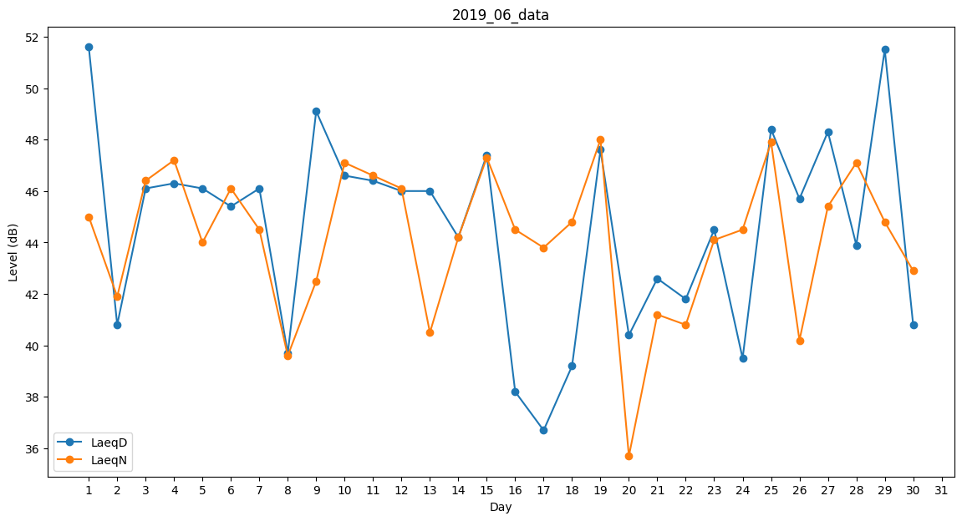
Day | LaeqD | LaeqN
1 | 51.6 | 45
2 | 40.8 | 41.9
3 | 46.1 | 46.4
4 | 46.3 | 47.2
5 | 46.1 | 44
6 | 45.4 | 46.1
7 | 46.1 | 44.5
8 | 39.7 | 39.6
9 | 49.1 | 42.5
10 | 46.6 | 47.1
11 | 46.4 | 46.6
12 | 46 | 46.1
13 | 46 | 40.5
14 | 44.2 | 44.2
15 | 47.4 | 47.3
16 | 38.2 | 44.5
17 | 36.7 | 43.8
18 | 39.2 | 44.8
19 | 47.6 | 48
20 | 40.4 | 35.7
21 | 42.6 | 41.2
22 | 41.8 | 40.8
23 | 44.5 | 44.1
24 | 39.5 | 44.5
25 | 48.4 | 47.9
26 | 45.7 | 40.2
27 | 48.3 | 45.4
28 | 43.9 | 47.1
29 | 51.5 | 44.8
30 | 40.8 | 42.9

